1. Mapa_EstraInstitucional
MAPA ESTRATÉGICO INSTITUCIONAL 2023-2026


VISIÓN
En el año 2026, nos consolidaremos como el Ministerio que lidera la macroeconomía con un enfoque responsable y a la vez distributivo, esto se soporta con la puesta en marcha de las estrategias y políticas de gestión pública nacional y territorial formuladas para la igualdad y la justicia social, la inclusión financiera, la transición exportadora y energética.

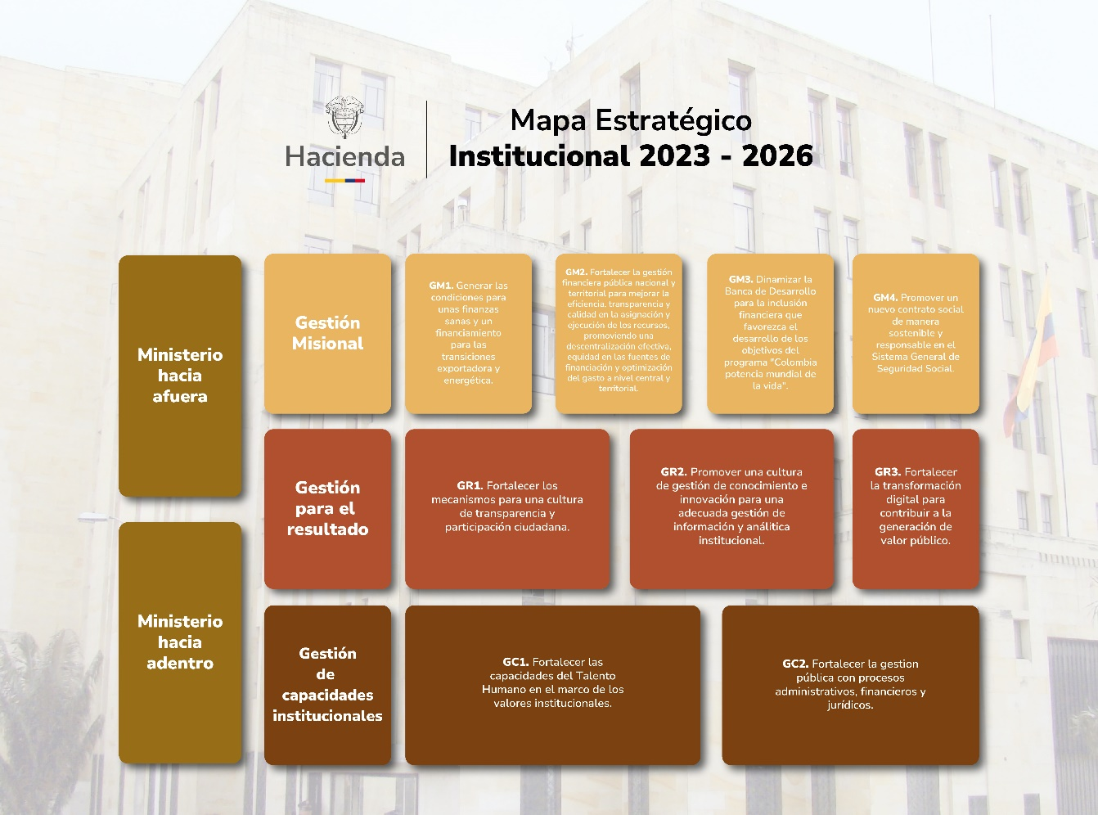

Historial de cambios
Versión | Fecha | Descripción del Cambio
1 | 23-Dec-22 | Creación del mapa estratégico y visión aprobada en el Comité Institucional de Gestión y Desempeño.
2 | 20 y 27 diciembre 2024 | Versión 2 del mapa estratégico institucional aprobada en el Comité Institucional de Gestión y Desempeño - extraordinario. Se modifica el nombre del objetivo GM2

2. Listado de Obj_Ini
Objetivos e Iniciativas Estratégicas 2023-2026

Gestión Misional
Objetivo | Control de cambios
 | Cambio 1 | Cambio 2 | Cambio 3
GM1.Generar las condiciones para unas finanzas sanas y un financiamiento para las transiciones exportadora y energética.
Iniciativa | Cambio 1 | Cambio 2 | Cambio 3
Ini.2023.2026.GM1.01 Desarrollar estrategias e instrumentos para el financiamiento sostenible que contribuya a la adaptación, mitigación del cambio climático y la transición energética.
Ini.2023.2026.GM1.02 Mecanismos de protección financiera para la reducción de la vulnerabilidad fiscal.
Ini.2023.2026.GM1.03 Avanzar en una reglamentación para el sistema financiero nacional para unas finanzas públicas más incluyentes.
Ini.2023.2026.GM1.04 Modernizar y fortalecer la gestión financiera pública nacional.
Ini.2023.2026.GM1.05 Fortalecer la institucionalidad macroeconómica y fiscal mediante el uso de herramientas de análisis actualizadas.
Construir la propuesta de estadísticas presupuestales y fiscales bajo estándares internacionales en línea con la hoja de ruta del CONPES 4008 | Aprobado en el Comité Institucional de Gestión y Desempeño - 20 diciembre 2024 Esta iniciativa pasa a ser parte del objetivo GM2
Objetivo | Cambio 1 | Cambio 2 | Cambio 3
GM2.Fortalecer la gestión financiera pública territorial para una descentralización efectiva, con equidad de las fuentes de financiación y calidad del gasto territorial | Aprobado en el Comité Institucional de Gestión y Desempeño - 20 diciembre 2024 GM2 Fortalecer la gestión financiera pública nacional y territorial para mejorar la eficiencia, transparencia y calidad en la asignación y ejecución de los recursos, promoviendo una descentralización efectiva, equidad en las fuentes de financiación y optimización del gasto a nivel central y territorial.
Iniciativa | Cambio 1 | Cambio 2 | Cambio 3
Ini.2023.2026.GM2.01 Contribuir al fortalecimiento de la capacidad fiscal territorial.
Ini.2023.2026.GM2.02 Contribuir al mejoramiento de la calidad del gasto territorial. | Aprobado en el Comité Institucional de Gestión y Desempeño - 4 julio 2025 Se modifica la redacción de la iniciativa Ini.2023.2026.GM2.02 Contribuir al mejoramiento de la calidad del gasto nacional y territorial.
Ini.2023.2026.GM2.03 Avanzar en la cobertura del pasivo pensional de las entidades territoriales y optimizar los procesos internos de gestión.
Ini.2023.2026.GM2.04 Construir la propuesta de estadísticas presupuestales y fiscales bajo estándares internacionales en línea con la hoja de ruta del CONPES 4008. | Aprobado en el Comité Institucional de Gestión y Desempeño - 20 diciembre 2024 La iniciativa que hacia parte del objetivo GM1 se traslada al objetivo GM2
Ini.2023.2026.GM2.05 Consolidar a la DGPPN como el principal centro de información presupuestal del país, fortaleciendo el sistema financiero público para una programación, ejecución y seguimiento de los recursos de forma eficiente, transparente y sostenible." | Aprobado en el Comité Institucional de Gestión y Desempeño - 20 diciembre 2024 Se crea la nueva iniciativa
Objetivo | Cambio 1 | Cambio 2 | Cambio 3
GM3.Dinamizar la Banca de Desarrollo para la inclusión financiera que favorezca el desarrollo de los objetivos del programa "Colombia potencia mundial de la vida"
Iniciativa | Cambio 1 | Cambio 2 | Cambio 3
Ini.2023.2026.GM3.01 Fomento de servicios financieros públicos a través del Holding Financiero y el modelo de gestión de propiedad estatal para generar valor social y económico.
Ini.2023.2026.GM3.02 Participar en la formulación de políticas de inclusión productiva y financiera para fomentar economías populares y procesos de reindustrialización.
Objetivo | Cambio 1 | Cambio 2 | Cambio 3
GM4. Promover un nuevo contrato social de manera sostenible y responsable en el Sistema General de Seguridad Social
Iniciativa | Cambio 1 | Cambio 2 | Cambio 3
Ini.2023.2026.GM3.01 Fortalecer los lineamientos de política de sostenibilidad financiera del Sistema General de Seguridad Social en Salud y el Sistema General de Riesgos Laborales.
Ini.2023.2026.GM4.02 Promover la regulación de normas para avanzar en la cobertura de los mecanismos de protección a la vejez.
Ini.2023.2026.GM4.03. Fortalecer los Sistemas de Información y Gestión para la Consolidación de la Historia Laboral de los Colombianos. | Aprobado en Comité Institucional de 20 mayo 2024 Se crea la nueva iniciativa
Gestión para el Resultado
Objetivo | Cambio 1 | Cambio 2 | Cambio 3
GR1. Fortalecer los mecanismos para una cultura de transparencia y participación ciudadana.
Iniciativa | Cambio 1 | Cambio 2 | Cambio 3
Ini.2023.2026.GR1.01 Generar estrategias para la divulgación de información y relacionamiento con el ciudadano.
Objetivo | Cambio 1 | Cambio 2 | Cambio 3
GR2. Promover una cultura de gestión de conocimiento e innovación para una adecuada gestión de información y analítica institucional.
Iniciativa | Cambio 1 | Cambio 2 | Cambio 3
Ini.2023.2026.GR2.01 Fortalecer la Política de Gestión del Conocimiento y la Innovación.
Ini.2023.2026.GR2.02 Promover la gestión de expedientes electrónicos de archivo.
Ini.2023.2026.GR2.03 Fortalecer la gestión organizacional y por procesos de la entidad.
Ini.2023.2026.GR2.04 Implementar estrategias de gobierno abierto, gestión estadística y analítica institucional.
Objetivo | Cambio 1 | Cambio 2 | Cambio 3
GR3. Fortalecer la transformación digital para contribuir a la generación de valor público.
Iniciativa | Cambio 1 | Cambio 2 | Cambio 3
Ini.2023.2026.GR3.01 Fortalecer el gobierno y gestión de datos en el MHCP.
Ini.2023.2026.GR3.02 Fortalecer la adopción de los elementos constitutivos de la política de gobierno digital establecidos en el Decreto 767 de 2022.
Gestión de Capacidades Institucionales
Objetivo | Cambio 1 | Cambio 2 | Cambio 3
GC1. Fortalecer las capacidades del talento humano en el marco de los valores institucionales.
Iniciativa | Cambio 1 | Cambio 2 | Cambio 3
Ini.2023.2026.GC1.01 Promover acciones orientadas a mantener el nivel de consolidación de la Política de Gestión Estratégica de Talento Humano, de acuerdo con los lineamientos del Modelo Integrado de Planeación y Gestión - MIPG y el Modelo de Entidad Familiarmente Responsable - EFR.
Ini.2023.2026.GC1.02 Realizar actividades que fortalezcan la implementación de la Política de Integridad, con el propósito de alcanzar el nivel de consolidación, de acuerdo con los lineamientos del Modelo Integrado de Planeación y Gestión - MIPG.
Objetivo | Cambio 1 | Cambio 2 | Cambio 3
GC2. Fortalecer la gestión pública a través de procesos administrativos, financieros y jurídicos.
Iniciativa | Cambio 1 | Cambio 2 | Cambio 3
Promover mecanismos para un ejercicio adecuado de defensa jurídica de la Entidad. | Aprobado en el Comité Institucional de Gestión y Desempeño - 20 diciembre 2024 Se modifica la redacción de la iniciativa: Ini.2023.2026.GC2.01 Promover mecanismos para una adecuada gestión normativa y defensa jurídica de la Entidad
Ini.2023.2026.GC2.02 Promover mecanismos internos y externos que fomenten la ética, transparencia y lucha contra la corrupción.
Ini.2023.2026.GC2.03 Gestionar la inclusión de diferentes herramientas participativas como mecanismos de evaluación y retroalimentación del desempeño ambiental institucional.
Ini.2023.2026.GC2.04 Contribuir al fortalecimiento del Sistema de Control Interno - SCI de la Entidad. | Aprobado en el Comité Institucional de Gestión y Desempeño - 20 diciembre 2024 Creación de la iniciativa.

Historial de cambios
Versión | Fecha | Descripción del Cambio
1 | 23 diciembre de 2022 | Creación de los objetivos, iniciativas e indicadores
2 | 20 mayo de 2024 | Creación de iniciativa
3 | 7 noviembre de 2024 | Modificación de metas de indicadores
4 | 28 agosto de 2024 | Modificación de metas de indicadores
5 | 20 diciembre de 2024 | Modificación de objetivo GM2, modificación, creación de iniciativas e indicadores, modificación de metas de indicadores
6 | 4 julio 2025 | Se modifica la redacción de la iniciativa Ini.2023.2026.GM2.02 Contribuir al mejoramiento de la calidad del gasto nacional y territorial. Modificación de metas y nombre de indicadores.

3. Integración_Plan Acción 2025

PLAN DE ACCIÓN ANUAL
INTEGRADO 2026

El Ministerio de Hacienda da cumplimiento al Decreto 612 de 2018 y Decreto 1122 de 2024 al desarrollar e implementar los siguientes planes
PLAN DE ACCIÓN ANUAL INTEGRADO 2026
1
2
3
4
5
6
12
11
10
9
8
7
Plan Institucional de Archivos
Plan Anual de Adquisiciones
Plan Anual de Vacantes
Plan de Previsión de Recursos Humanos
Plan Estratégico de Talento Humano
Plan Institucional de Capacitación
Plan de Seguridad y privacidad de la Información
Plan de Tratamiento de Riesgos de Seguridad y Privacidad de la Información
Plan Estratégico de TIC
Programa de Transparencia y Ética Pública
Plan de Seguridad y Salud en el Trabajo
Plan de Incentivos Institucionales

Publicación del Plan Anual de Adquisiciones 2025

